Emoções por segundo
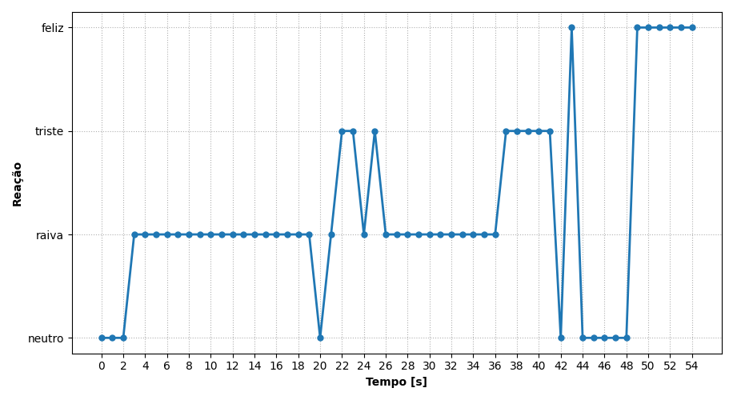
REAÇÃO | TEMPO [s]
neutro | 0
neutro | 1
neutro | 2
raiva | 3
raiva | 4
raiva | 5
raiva | 6
raiva | 7
raiva | 8
raiva | 9
raiva | 10
raiva | 11
raiva | 12
raiva | 13
raiva | 14
raiva | 15
raiva | 16
raiva | 17
raiva | 18
raiva | 19
neutro | 20
raiva | 21
triste | 22
triste | 23
raiva | 24
triste | 25
raiva | 26
raiva | 27
raiva | 28
raiva | 29
raiva | 30
raiva | 31
raiva | 32
raiva | 33
raiva | 34
raiva | 35
raiva | 36
triste | 37
triste | 38
triste | 39
triste | 40
triste | 41
neutro | 42
feliz | 43
neutro | 44
neutro | 45
neutro | 46
neutro | 47
neutro | 48
feliz | 49
feliz | 50
feliz | 51
feliz | 52
feliz | 53
feliz | 54

Ranking de reações
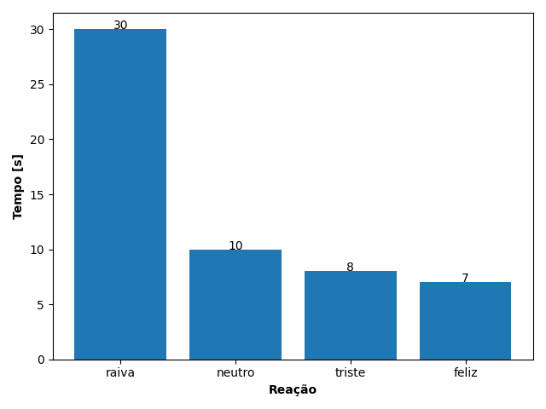
REAÇÃO | TEMPO [s]
raiva | 30
neutro | 10
triste | 8
feliz | 7

